2023_03_data
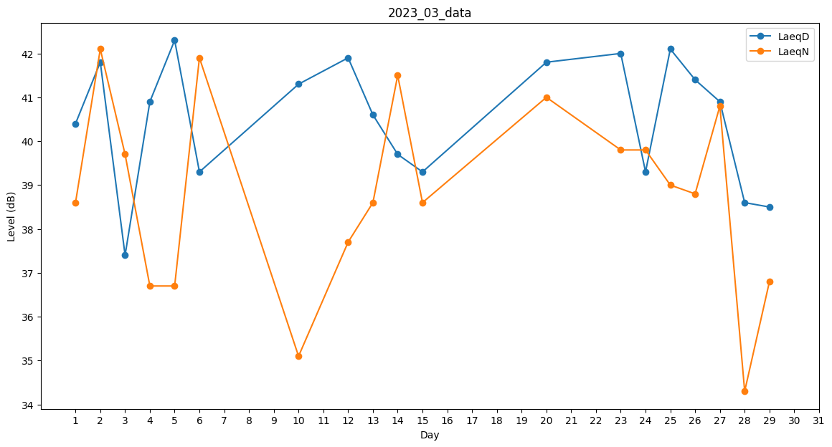
Day | LaeqD | LaeqN
1 | 40.4 | 38.6
2 | 41.8 | 42.1
3 | 37.4 | 39.7
4 | 40.9 | 36.7
5 | 42.3 | 36.7
6 | 39.3 | 41.9
7 | 0 | 38.8
8 | 42.2 | 0
9 | 0 | 0
10 | 41.3 | 35.1
11 | 40.9 | 0
12 | 41.9 | 37.7
13 | 40.6 | 38.6
14 | 39.7 | 41.5
15 | 39.3 | 38.6
16 | 38.5 | 0
17 | 0 | 0
18 | 0 | 0
19 | 36.9 | 0
20 | 41.8 | 41
21 | 41.1 | 0
22 | 0 | 39.5
23 | 42 | 39.8
24 | 39.3 | 39.8
25 | 42.1 | 39
26 | 41.4 | 38.8
27 | 40.9 | 40.8
28 | 38.6 | 34.3
29 | 38.5 | 36.8
30 | 0 | 0
31 | 42.7 | 0

